概略
システム名 |  |  | 三宅メッセンジャー | 資料名 | システム概略設計書 | WBS番号 | 3.3 | 担当・日付 | 小池 | 2014-06-03

 | 1 | システムの目的
 |  | 本システムは、手軽にメッセージのやり取りをできるサービスを提供するものである。

 | 2 | システムの主要機能
 |  | (1) | 機能１
 |  |  | メッセージの送受信および送受信したメッセンジャーの個人用メッセージの保存

 |  | (2) | 機能２
 |  |  | 連絡先の管理

 | 3 | システムの全体構成
 |  | 本システムは、LANを経由したクライアントサーバ方式にてサービスを提供する。
 |  | 本システムの全体構成図を下記に示す。

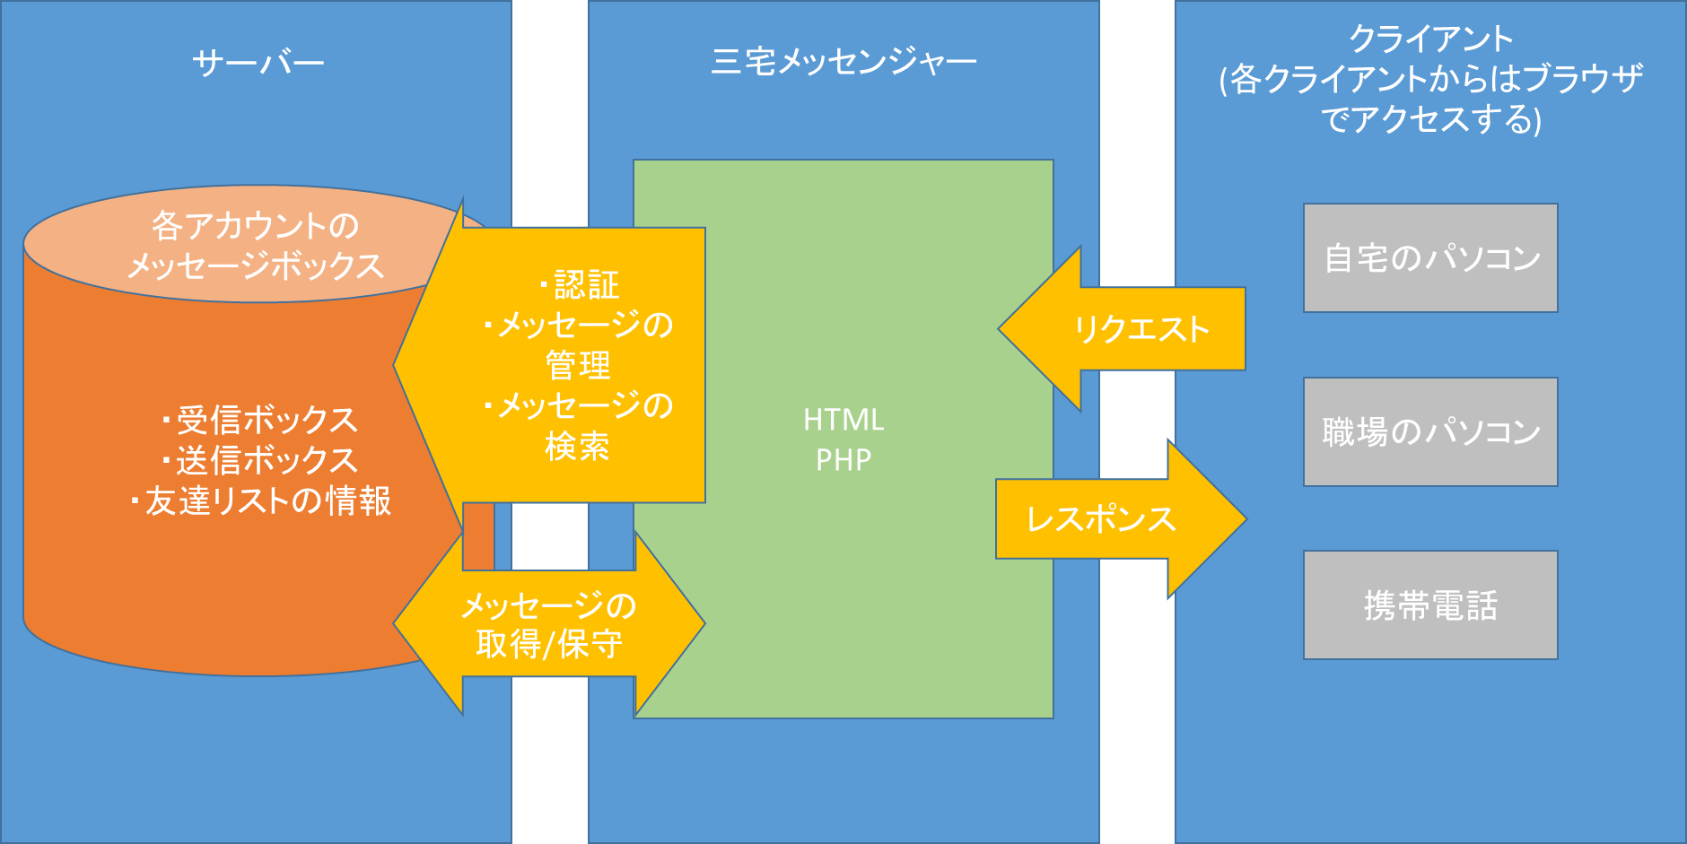

 |  |  |  |  | 図１ システム構成図

画面一覧
システム名 |  |  | 三宅メッセンジャー |  | 資料名 | システム画面設計書 |  | WBS番号 | 3.3 | 担当・日付 | 小池 | 2014-06-03

 | 1 | 画面一覧
 |  | 下表に本システムで開発するシステム画面を記す。
 |  | 機能ID |  | 画面名 | 画面の概要 |  |  |  | 凡例
端子
 |  | 1 |  | ログイン画面 | システムへアクセスしたユーザにログイン画面を表示
 |  | 4 |  | ログイン失敗 | ログイン処理に失敗した場合に表示
画面
 |  | 5 |  | ホーム画面 | 各機能へジャンプするボタン類の表示
 |  | 6,7,8,9 |  | トーク画面 | 送受信したメッセージとメッセージを入力するフォームの表示
判断
 |  | 11 |  | 友達リスト | 友達リストの表示
 |  | 12 |  | 友達の追加 | IDの入力画面を表示
 |  | 14 |  | エラーメッセージ画面 | IDと名前が一致していないと登録できない旨を伝えるメッセージの表示
 |  | 15 |  | 新規登録画面の画面 | IDと名前の登録画面を表示する |  |  |  | 画面遷移（遷移条件を付近に記入）
 |  | 17 |  | 登録完了画面の画面 | 登録が完了した旨を伝えるメッセージの表示
6，7，8，9
トーク画面
 | 2 | 画面遷移図
 |  | 下図に本システムの画面遷移図を示す。

スタート
1 ログイン画面
ログイン判定
5 ホーム画面
成功
 |  |  |  |  |  |  |  | 友達リストボタン押下 |  | 友達を選択 |  | 戻るボタン押下
ログイン
ボタン押下
失敗
11 友達リスト
 |  |  |  |  |  |  |  | 戻るボタン押下
4 ログイン失敗

戻る
ボタン押下
 |  |  |  | 新規登録ボタン押下 |  |  |  |  |  | 戻るリンク押下 |  | 友達追加ボタン押下
12 友達の追加

15
新規登録画面
（エラーメッセージ含む）
17
登録完了画面
 |  |  |  |  |  |  | ログイン画面へボタン押下 |  | 成功
 |  |  |  |  |  |  |  |  |  |  |  | 追加ボタン押下
 |  |  |  |  |  |  |  |  |  | 友達追加画面へボタン押下
友達追加判定

14
エラーメッセージ画面

 |  |  |  |  |  |  |  |  |  |  |  | 失敗

画面1
システム名 |  |  | 三宅メッセンジャー | 資料名 | システム画面設計書 | WBS番号 | 3.3 | 担当・日付 | 三宅 | 2014-06-03

 | 3 | 画面レイアウト
 |  | 下記に各画面のレイアウトを示す。

 |  | 1 | ログイン
- 実装にあたっての注意事項 -
IDは８桁まで入力可能とする。
パスワードは36桁まで入力可能として文字は「*」で表示する。
Enterキーの押下にてログインボタンの押下と同様の動作を行う。
各入力枠に対してSQLインジェクションを防止する内部機構を講じる。

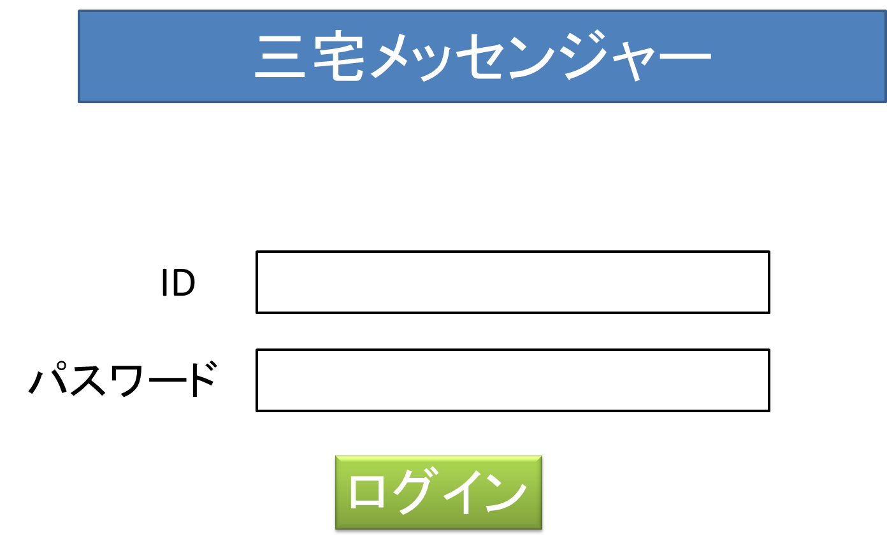

新規登録

画面4
システム名 |  |  | 三宅メッセンジャー | 資料名 | システム画面設計書 | WBS番号 | 3.3 | 担当・日付 | 三宅 | 2014-06-03

 | 3 | 画面レイアウト
 |  | 下記に各画面のレイアウトを示す。

 |  | 4 | ログイン失敗
- 実装にあたっての注意事項 -
IDは36桁まで入力可能とする。
パスワードは36桁まで入力可能として文字は「*」で表示する。
Enterキーの押下にてログインボタンの押下と同様の動作を行う。
各入力枠に対してSQLインジェクションを防止する内部機構を講じる。
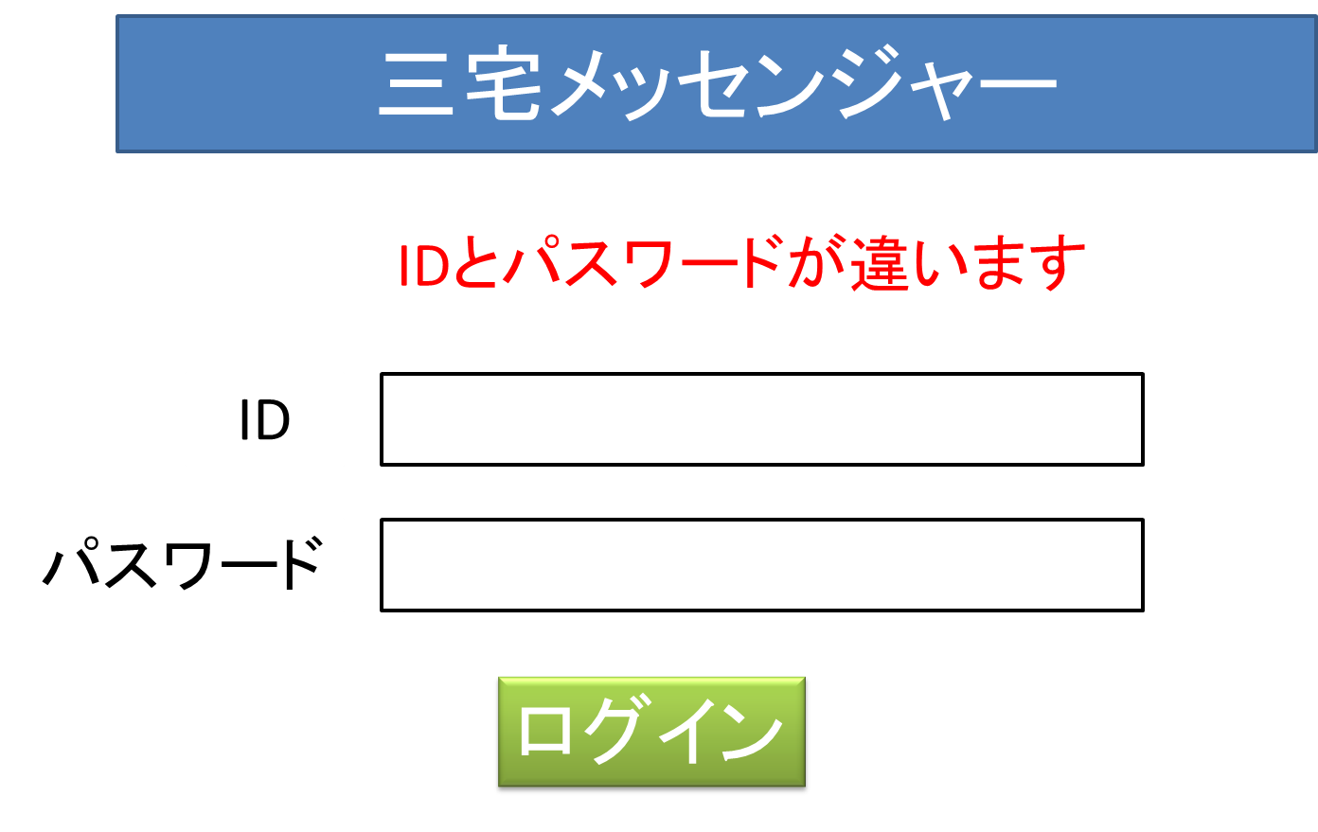

新規登録

画面5
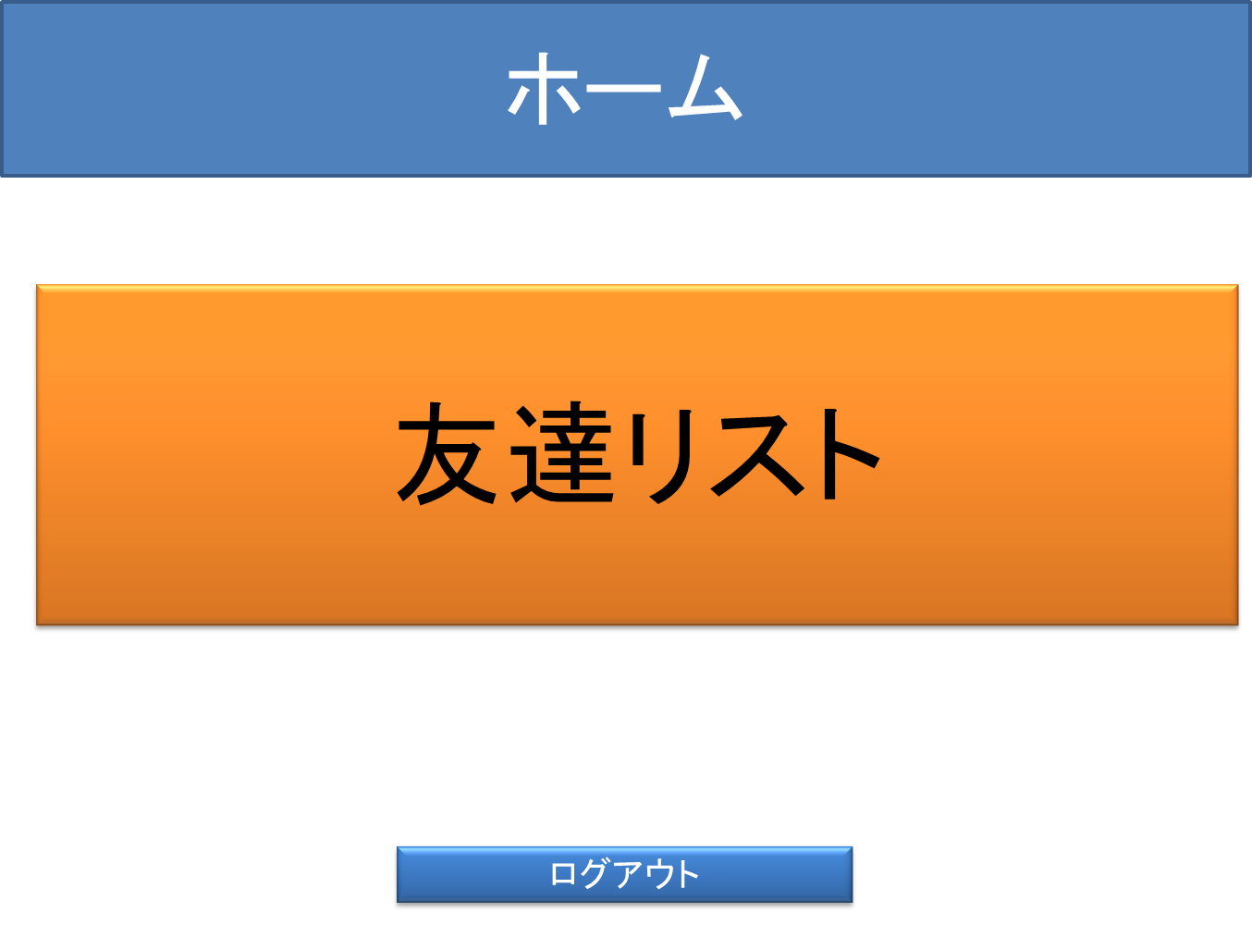
システム名 |  |  | 三宅メッセンジャー | 資料名 | システム画面設計書 | WBS番号 | 3.3 | 担当・日付 | 三宅 | 2014-06-03

 | 3 | 画面レイアウト
 |  | 下記に各画面のレイアウトを示す。

 |  | 5 | ホーム画面
- 実装にあたっての注意事項 -
1.友達リストを押すと友達リストに移る

画面6，7，8，9
システム名 |  |  | 三宅メッセンジャー |  | 資料名 | システム画面設計書 | WBS番号 | 3.3 | 担当・日付 | 三宅 | 2014-06-03

 | 3 | 画面レイアウト
 |  | 下記に各画面のレイアウトを示す。

 |  | 6,7,8,9 |  | トーク画面
友達a
友達
メッセージ
友達
メッセージ
自分
メッセージ
自分
メッセージ
本文
送信
更新
- 実装にあたっての注意事項 -
１.友達リストから移ることができる
２.本文のところを押すと本文を入力
することができる
３.送信を押すと入力した本文が送信
される
４.更新ボタンを押すと送受信したメッセージ
の再読み込みを行う

画面11
システム名 |  |  | 三宅メッセンジャー | 資料名 | システム画面設計書 | WBS番号 | 3.3 | 担当・日付 | 三宅 | 2014-06-03

 | 3 | 画面レイアウト
 |  | 下記に各画面のレイアウトを示す。

 |  | 11 | 友達リスト画面
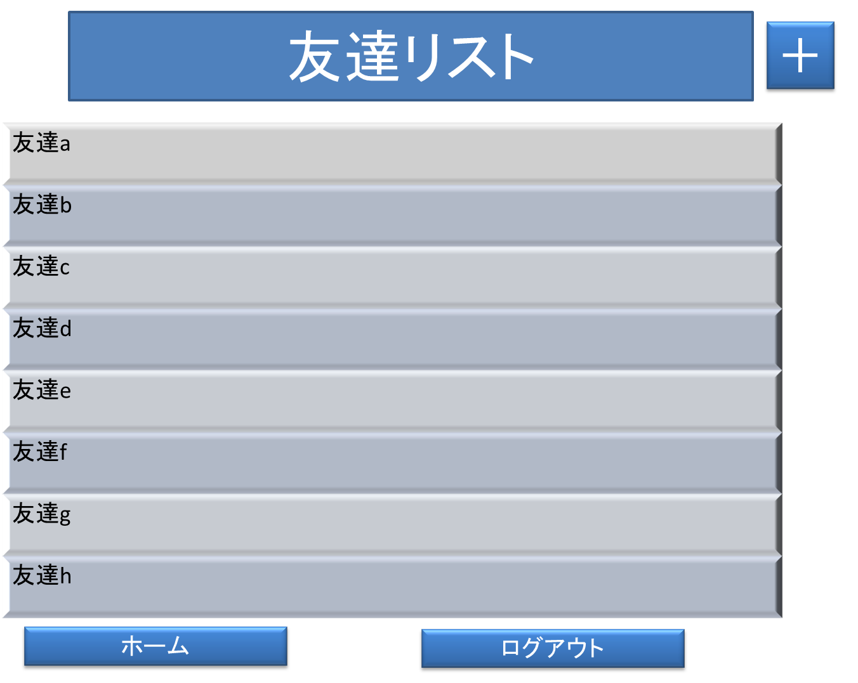
- 実装にあたっての注意事項 -
１.友達の名前を押すとトーク画面に
移る
３.プラスを押すと友達追加画面に移る
４.ホームを押すとホーム画面に移る

ホーム

画面12
システム名 |  |  | 三宅メッセンジャー | 資料名 | システム画面設計書 | WBS番号 | 3.3 | 担当・日付 | 三宅 | 2014-06-03

 | 3 | 画面レイアウト
 |  | 下記に各画面のレイアウトを示す。

 |  | 12 | 友達追加画面
友達追加
- 実装にあたっての注意事項 -
１.IDを入力して正しければ自動的に
追加されている

友達のIDと名前を入力してください

ID

名前

追加

画面14
システム名 |  |  | 三宅メッセンジャー | 資料名 | システム画面設計書 | WBS番号 | 3.3 | 担当・日付 | 三宅 | 2014-06-03

 | 3 | 画面レイアウト
 |  | 下記に各画面のレイアウトを示す。

 |  |  | 14 エラーメッセージ画面
- 実装にあたっての注意事項 -
１.友達追加画面で入力したIDと名前が
一致しなかった場合，この画面へ移る
２.友達追加画面へを押すと友達追加
画面へ移る

名前とIDが一致しません

友達追加画面へ

画面15
システム名 |  |  | 三宅メッセンジャー | 資料名 | システム画面設計書 | WBS番号 | 3.3 | 担当・日付 | 三宅 | 2014-06-03

 | 3 | 画面レイアウト
 |  | 下記に各画面のレイアウトを示す。

 |  | 15 | 新規登録画面
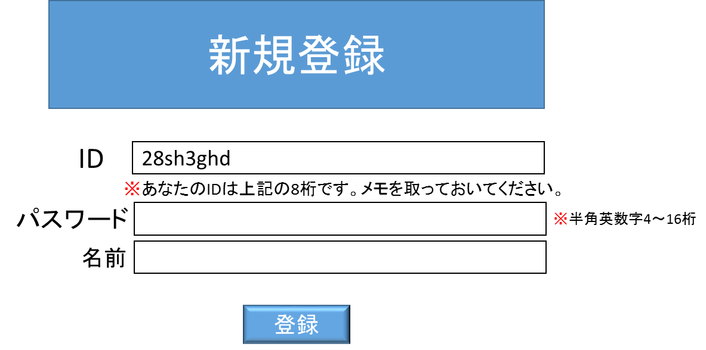
- 実装にあたっての注意事項 -
１.IDは未登録である８ケタの半角英数
字がランダムで表示され、それがIDと
なる
２.パスワードは半角英数字４～１６ケタ
３.すべて入力すると登録を押すことが
できる

※名前はスペースを挿入せずに入力してください。

画面17
システム名 |  |  | 三宅メッセンジャー | 資料名 | システム画面設計書 | WBS番号 | 3.3 | 担当・日付 | 三宅 | 2014-06-03

 | 3 | 画面レイアウト
 |  | 下記に各画面のレイアウトを示す。

 |  | 17 | 登録完了画面
- 実装にあたっての注意事項 -
１.登録が完了するとこの画面へ
２.ログイン画面へを押すとログイン
画面へ移る

登録完了しました

ログイン画面へ

